Créditos
Créditos

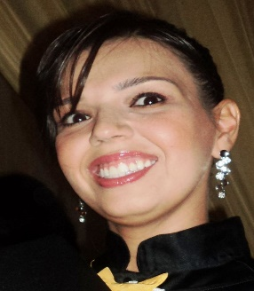

 |  | Camila Diirr Febroni

 |  | Formada: História e Pedagogia

 |  | Pós-graduada : História do Brasil



 | Equipe de produção do projeto O uso da informática para o ensino da matemática na educação básica
 | Maria Augusta Santos Sakis

